Hoja1
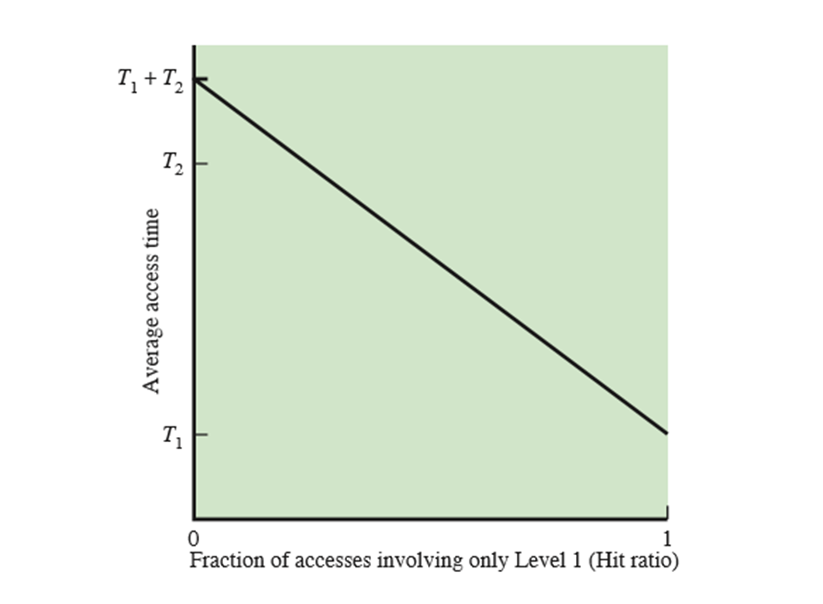

a) Supongamos que tenemos dos niveles de memoria, M1 y M2. La memoria M1 es la más cercana al procesador y contiene 1000 bytes con un tiempo de acceso promedio de 0.1 microseg. La memoria M2 contiene 100000 bytes, tiene un acceso promedio de 1 microseg (Podemos asumir que la M2 es la memoria Principal)
Se solicita:
Calcular el tiempo de acceso promedio al sistema de memoria (teniendo en cuenta estos dos niveles memorias) considerando un HIT cache que varía en estos dos valores 0.15; y 0.85. ¿Cuál de estos dos valores de HIT cache Ud. considera que es el más deseable desde el punto de vista del rendimiento?

Grafique la función de HIT ratio para estos valores. Explique a se puede atribuir su

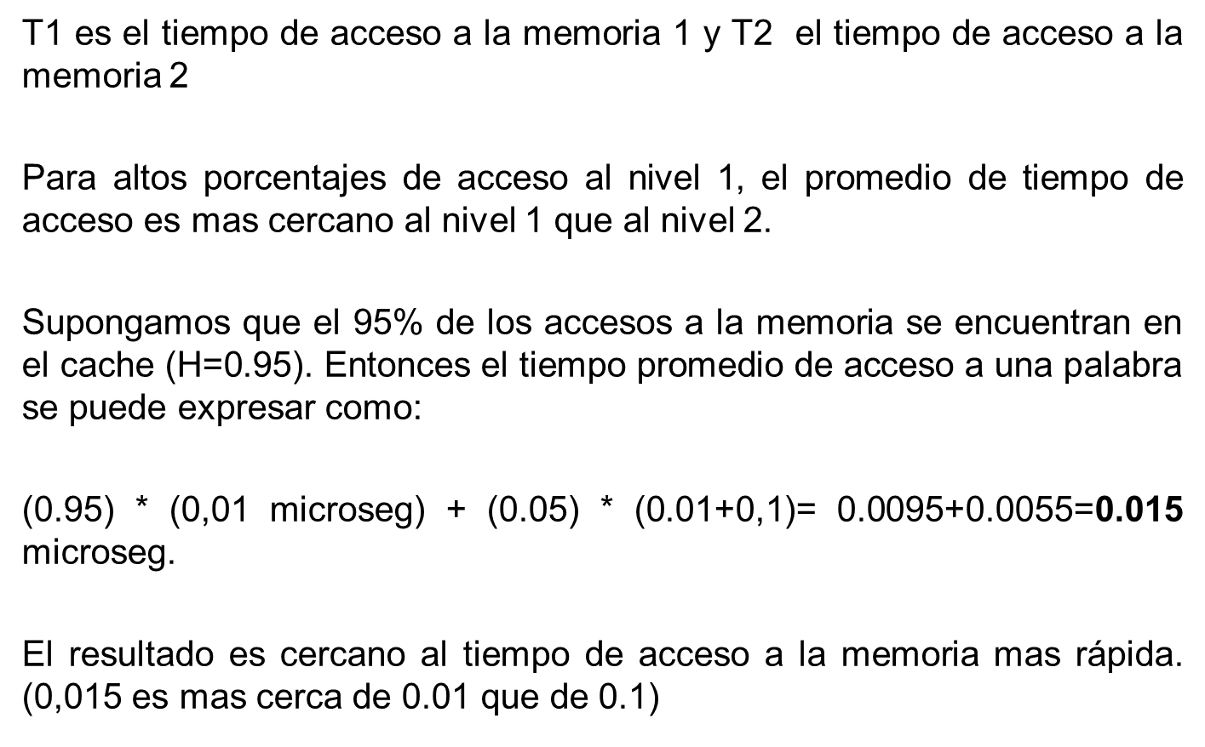

 |  |  |  |  |  |  |  | TI+T2 1,1 ms | x

 |  | T1 | 0.1 | ms |  |  |  | 1 ms T2
 |  | T2 | 1 | ms |  |  |  |  |  | x

 |  |  |  |  |  |  |  |  |  |  | x
 |  | (0,15)* 0,1 | mas | 0.85 | (0,1+1) | 1.1 |  | 0,1 ms T1 |  |  |  | x

 | Tiempo promedio acceos H 0,15 | 0.015 |  | 0.935 |  | 0.95 | ms
 |  |  |  |  |  |  |  |  |  | 15 | 85 | 100

 |  | 0.85 |  | 0.15
 | Tiempo promedio acceos H 0,85 | 0.085 |  | 0.165 |  | 0.25 | ms

 |  | 0.95 |  | 0.05
 |  | 0.095 |  | 0.055 |  | 0.15

 |  | 0.98 |  | 0.02
 |  | 0.098 |  | 0.022 |  | 0.12

